INSTRUCCIONES
ANEXO 5.10 ESQUEMA INTEGRACION
El instructivo del Anexo 5.10 Esquema de Integracion detalla las directrices para la correcta elaboración y gestión del registro de asociados del proyecto productivo objeto de financiación. Su propósito es garantizar que la información sea presentada de forma uniforme, precisa y estructurada, evitando errores en el proceso de validación.

1. Encabezado del documento
Mantener el encabezado tal y como está en el archivo original.
No se debe modificar, eliminar o alterar cualquier parte del encabezado.

2. Ubicación de los títulos
Los títulos deben ubicarse exclusivamente en la fila 6 del documento y mantener el mismo orden.
Los títulos son los siguientes:
1. Tipo de documento (columna A)
2. Número de documento (columna B)
3. Apellidos y Nombres o Razón Social (columna C)
4. Tipo de productor (columna D)

3. Forma de diligenciar los campos

En la fila 7 comienza el diligenciamiento siguiendo las pautas que se describen a continuación.

· Tipo de documento: los datos válidos para el sistema son:

NUMERO DE IDENTIFICACION TRIBUTARIA
CEDULA DE CIUDADANIA
CEDULA DE EXTRANJERIA
PERMISO POR PROTECCION TEMPORAL

· Numero de documento: Este campo debe diligenciarse en formato número. Para las personas jurídicas que el tipo de documento sea NUMERO DE IDENTIFICACION TRIBUTARIA (NIT), el número de NIT debe contener 10 dígitos empezando por 8 o 9, no debe llevar el guion (-) como separador del digito de chequeo
· Apellidos y Nombres o Razón social: Para las personas naturales la estructura establecida es: (Primer) Apellido, (Segundo) Apellido, (Primer) Nombre, (Segundo) Nombre, es indispensable que la persona como mínimo tenga un apellido y un nombre , en el caso de ser persona jurídica solo poner la razón social, todos los datos deben ir en mayusculas.
· Tipo productor: los datos válidos para el sistema son:

PEQUEÑO PRODUCTOR DE INGRESOS BAJOS
PEQUEÑO PRODUCTOR
MEDIANO PRODUCTOR
GRANDE PRODUCTOR

4. Como cargar archivos adjuntos en AGROS:

El nombre de el archivo esta estructurado de la siguiente forma: 5.10 Esquema de Integracion _(número de identificación del beneficiario)

Ya en el aplicativo de Cartera “AGROS” se debe ingresar de la siguiente forma
1

2

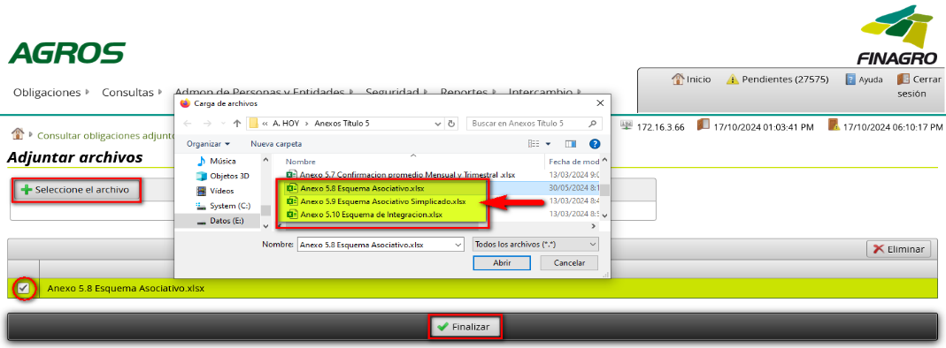
3

4

5. Como sustituir adjuntos en AGROS:
En caso de querer sustituir el primer archivo se deben seguir los pasos del punto 4 , es recomendable realizar un cambio en el nombre de este según la estructura:

Anexo 5.10 Esquema de Integracion_ (número de identificación del beneficiario)_(número identificador)

Ejemplo:
Anexo 5.10 Esquema de Integracion_12345678_1

Recomendaciones adicionales:

· Solo debe contener una hoja de diligenciamiento
· Solo puede contener las 4 columnas especificadas
· Asegúrese de usar el formato establecido en todas las celdas (tipografía uniforme, sin combinaciones innecesarias de celdas).
· Revise que los datos ingresados sean correctos y correspondan con los documentos oficiales de los asociados.
· El número total de filas diligenciadas debe coincidir exactamente con el número total de asociados a registrar.
· Verifique que no existan filas vacías o datos duplicados antes de finalizar el diligenciamiento.
· Antes de guardar y enviar el documento, compruebe que no se hayan eliminado filas ni columnas necesarias.
· La estructura de el nombre del archivo debe ser la siguienteAnexo 5.10 Esquema de Integracion_(número de identificación del beneficiario) en caso de cargar más de uno archivo el mismo día se puede añadir un número como identificador (1)

